下げ札数量
㈱ナニワネーム 御中 |  |  |  |  |  | 2026-06-18

 | 下記内容にて、下げ札の発注を致します。
 | 宜しくお願い致します。
 | 下げ札数量明細
サイズ表記 | 9Ｍ | 11Ｌ | 13Ｌ | 15ＬＬ | 17ＬＬ | 計
ボーダーネービー（ＹＭ14001） | 100 | 180 | 120 | 200 | * | 600
ボーダーピンク（ＹＭ14001） |  |  |  |  | * | 0

総数 | 100 | 180 | 120 | 200 | 0 | 600
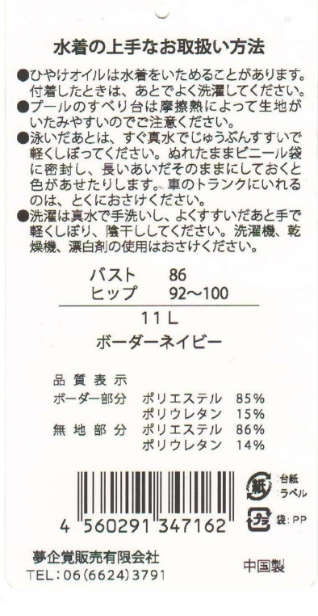
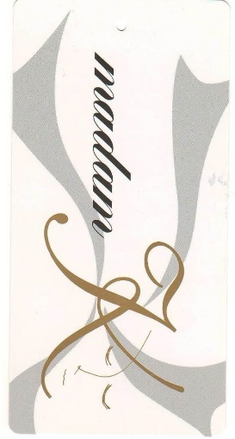
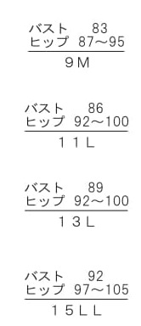
 |  | ※マダムK 白で作成をお願い致します。

 |  | 〈納品先〉 | 夢企覚販売有限会社
 |  |  | 〒546-0043
 |  |  | 大阪市東住吉区駒川3-22-17
 |  |  | 06-6624-3791

 |  | 〈納 期〉 | 最短納期でお願いします。
 |  |  | 納期をお知らせください。
 |  | 品質表示
 |  | ボーダー部分 ポリエステル85％、ポリウレタン15％
 |  | 無地部分 ポリエステル86％、ポリウレタン14％

 |  |  |  |  | 夢企覚販売有限会社 西田

下げ札新カバーアップ
㈱ナニワネーム 御中 |  |  |  |  | 2026-06-18

 | 下記内容にて、下げ札の発注を致します。
新商品です。 | 宜しくお願い致します。
 | 下げ札数量明細
サイズ表記 | 9Ｍ | 11Ｌ | 13Ｌ | 15ＬＬ | 計
手書き風ボーダー（YM17002） | 150 | 100 | 0 | 50 | 300
フラワープリント（YM17002） | 90 | 120 | 50 | 40 | 300
総数 | 240 | 220 | 50 | 90 | 600
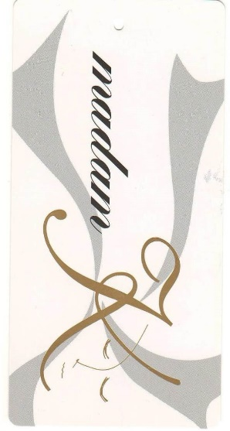
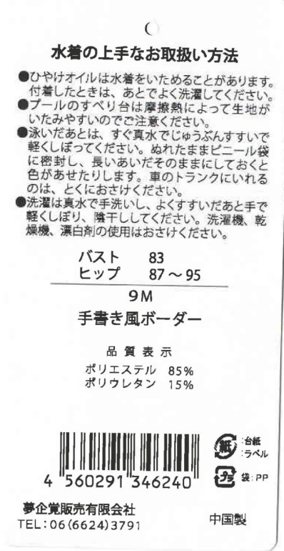
 | ※マダムK 白で作成をお願い致します。

 | 〈納品先〉 | 株式会社上杉 製品部 山本様宛
 |  | 〒111-0041
 |  | 東京都台東区元浅草1-5-7
 |  | ＴＥＬ 03-5806-3003

 | 〈納 期〉 | 納期のご連絡をお願いします。

 | 品質表示
 | ポリエステル 85％
 | ポリウレタン 15％

 | ※JANコード別紙参照してください。
 | ※リサイクルマークを入れてください。

下げ札千趣会別注分
㈱ナニワネーム 御中 |  |  |  |  | 2026-06-18

 | 下記内容にて、下げ札の発注を致します。
 | 宜しくお願い致します。
 | 下げ札数量明細
サイズ表記 | 9Ｍ | 11Ｌ | 13Ｌ | 15ＬＬ | 計
カモフラージュ（YM18004） |  |  |  |  | 0
ボタニカル（YM18004） | 200 | 200 | 120 | 80 | 600
総数 | 200 | 200 | 120 | 80 | 600
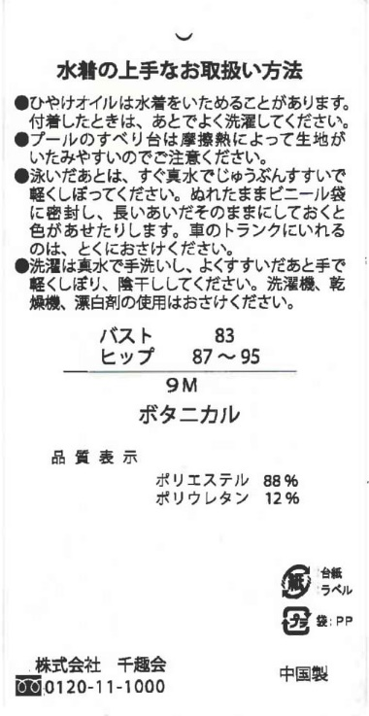

 |  |  | ※マダムK 白で作成をお願い致します。

 |  |  | 〈納品先〉 | 夢企覚販売有限会社
 |  |  |  | 〒546-0043
 |  |  |  | 大阪市東住吉区駒川3-22-17
 |  |  |  | ＴＥＬ 06-6624-3791

 |  |  | 〈納 期〉 | 最短納期でお願いします。
 |  |  |  | 納期をお知らせください。

 |  |  |  |  |  | ※リサイクルマークを入れてください。
 |  |  | 品質表示 |  |  | ※JANコード無しです。
 |  |  | ポリエステル88％
 |  |  | ポリウレタン12％

 |  |  |  |  |  | 夢企覚販売有限会社 西田

下げ札水陸両用3点
㈱ナニワネーム 御中 |  |  |  |  | 2026-06-18

 | 下記内容にて、下げ札の発注を致します。
新商品です。 | 宜しくお願い致します。
 | 下げ札数量明細
サイズ表記 | 9Ｍ | 11Ｌ | 13Ｌ | 15ＬＬ | 計
ネイビー（YM17001） | 210 | 240 | 210 | 180 | 840
ピンク（YM17001） | 110 | 130 | 110 | 90 | 440
総数 | 320 | 370 | 320 | 270 | 1280
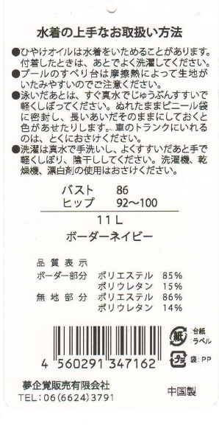
 | ※マダムK 白で作成をお願い致します。

 | 〈納品先〉 | 夢企覚販売有限会社
 |  | 〒546-0043
 |  | 大阪市東住吉区駒川3-22-17
 |  | ＴＥＬ 06-6624-3791

 | 〈納 期〉 | 納期のご連絡をお願いします。

 | 品質表示
 | プリント部分、パンツ・・・ポリエステル100％
色柄名を | 無地部分・・・ポリエステル82％、ポリウレタン18％
ネイビー | レギンス・・・ナイロン82％、ポリウレタン18％
ピンクに変更
 | ネイビーJANコード |  | ピンクＪＡＮコード
品質表示を右記に変更 | 9M・・・4560291346349 |  | 9M・・・4560291346387
 | 11L・・・4560291346356 |  | 11L・・・4560291346394
右記のJANコードを入れてください。 | 13L・・・4560291346363 |  | 13L・・・4560291346431
 | 15LL・・・4560291346370 |  | 15LL・・・4560291346448

 | ※リサイクルマークを入れてください。

下げ札新パーカー
㈱ナニワネーム 御中 |  |  |  |  | 2026-06-18

 | 下記内容にて、下げ札の発注を致します。
 | 宜しくお願い致します。
 | 下げ札数量明細
サイズ表記 | M | L | LL | 3L | 計
ホワイト（YM17003） | 700 | 1100 | 500 | 600 | 2900
 |  |  |  |  | 0
総数 | 700 | 1100 | 500 | 600 | 2900
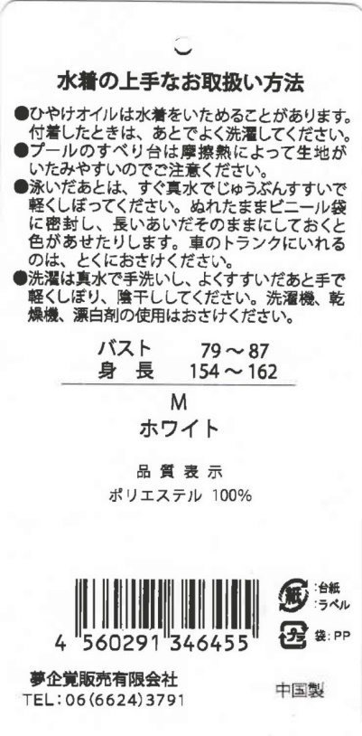
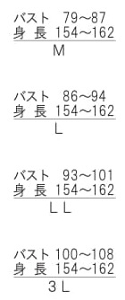
 |  | ※マダムK 白で作成をお願い致します。

 |  | 〈納品先〉 | 株式会社上杉 製品部 山本様宛
 |  |  | 〒111-0041
 |  |  | 東京都台東区元浅草1-5-7
 |  |  | ＴＥＬ 03-5806-3003

 |  | 〈納 期〉 | 最短納期でお願いします。
 |  |  | 納期のご連絡をお願い致します。
 |  | 品質表示
 |  | ポリエステル100％

 |  | ※リサイクルマークを入れてください。
 |  | ※ＪＡＮコードは別紙参照してください。

 |  |  | 宜しくお願い致します。

 |  |  |  | 夢企覚販売有限会社 西田

下げ札ブラウジング
㈱ナニワネーム 御中 |  |  |  |  | 2019-02-15

下記内容にて、下げ札の発注を致します。宜しくお願い致します。
 | 下げ札数量明細
サイズ表記 | 9Ｍ | 11Ｌ | 13Ｌ | 15ＬＬ |  | 計
ブラインドボーダー（ＹMS-101） | 100 | 120 | 90 | 70 |  | 380
ブラインド花柄（ＹMS-101） | 80 | 140 | 40 | 40 |  | 300
フラワー柄（YMS-101） |  |  |  |  |  | 0
総数 | 180 | 260 | 130 | 110 | 0 | 680
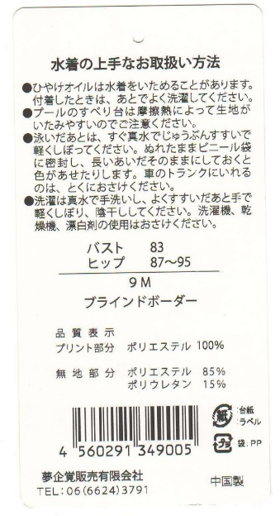
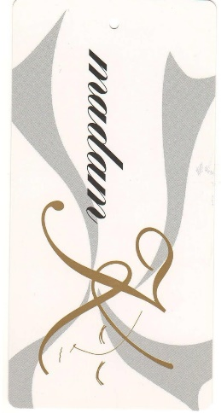
 | ※マダムK 白ベースで作成をお願い致します。

 | 〈納品先〉 | 株式会社上杉 製品部 山本様宛
 |  | 〒111-0041
 |  | 東京都台東区元浅草1-5-7
 |  | ＴＥＬ 03-5806-3003

 | 〈納 期〉 | 最短納期でお願い致します。
 |  | 納期をお知らせください。
 | 品質表示
 | プリント部分 ポリエステル100％
 | 無地部分 ポリエステル85％、ポリウレタン15％

 |  |  | ※リサイクルマークを入れてください。

 |  |  | 夢企覚販売有限会社 西田

下げ札数量サークル
 |  |  |  |  | 2026-06-18
㈱ナニワネーム 御中

 | 下記内容にて、下げ札の発注を致します。
 | 宜しくお願い致します。
 | 下げ札数量明細
サイズ表記 | M | L | LL | 3L | 4L | 計
トップス 袖無（YMN16000） | 80 | 100 | 110 | 130 | 180 | 600
トップス 袖付（YMN16004） | 100 | 130 | 80 | 120 | 170 | 600
ボトム（YMN16002） | 60 | 120 | 80 | 140 | 200 | 600
総数 | 240 | 350 | 270 | 390 | 550 | 1800
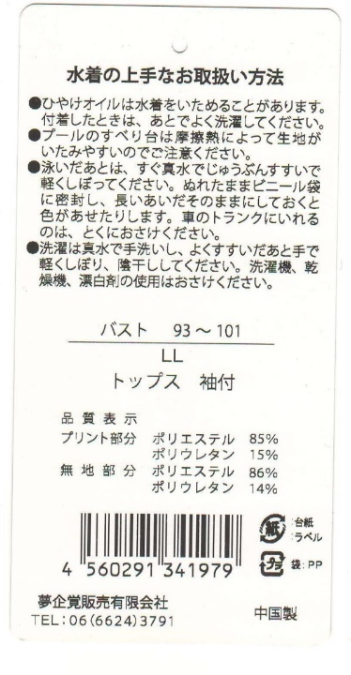

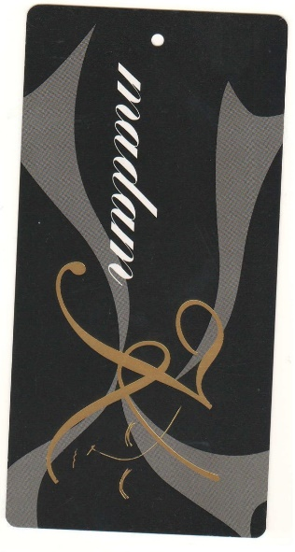
 | ※マダムK 黒ベースで作成をお願い致します。

 | 〈納品先〉 | 株式会社上杉 製品部 山脇部長様宛
 |  | 〒111-0041
 |  | 東京都台東区元浅草1-5-7
 |  | ＴＥＬ 03-5806-3003

 | 〈納 期〉 | 2016年9月14日（水）必着

 | 品質表示
 | トップス 袖無、袖付共通
 | プリント部分 ポリエステル85％、ポリウレタン15％
 | 無地部分 ポリエステル86％、ポリウレタン14％

 | ボトム
 | ポリエステル86％、ポリウレタン14％ |  |  |  | 夢企覚販売有限会社 西田

下げ札花柄フィットネス
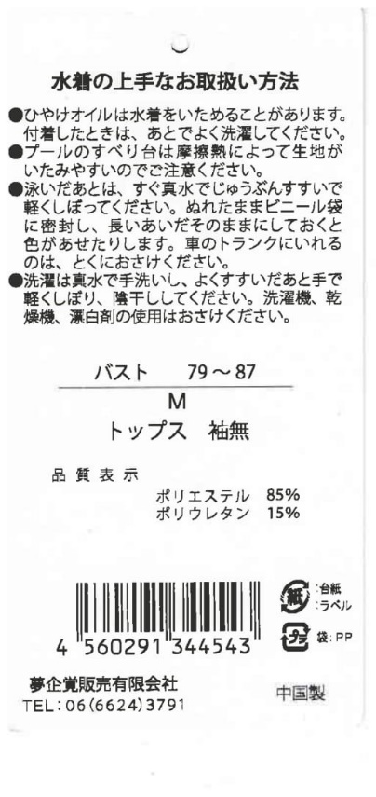
㈱ナニワネーム 御中
 |  |  |  |  |  | 2026-06-18
 | 下記内容にて、下げ札の発注を致します。
 | 宜しくお願い致します。
 | 下げ札数量明細
サイズ表記 | M | L | LL | 3L | 4L | 計
３分丈ボトム （YMN16002） | 75 | 175 | 165 | 105 | 105 | 625
５分丈ボトム （YMN16003） | 25 | 205 | 155 | 155 | 85 | 625
総数 | 100 | 380 | 320 | 260 | 190 | 1250
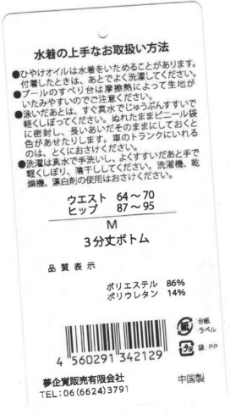
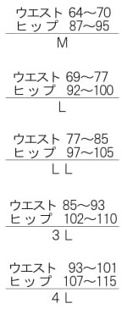
 |  | ※マダムK 黒ベースで作成をお願い致します。

 |  | 〈納品先〉 | 夢企覚販売有限会社
 |  |  | 〒546-0043
 |  |  | 大阪市東住吉区駒川3-22-17
 |  |  | ＴＥＬ 06-6624-3791

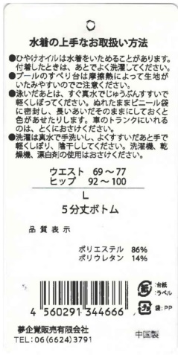
 |  | 〈納 期〉 | 最短納期でお願いします。
 |  |  | 納期をお知らせください。

 |  |  |  | ※JANコードは別紙参照してください。
 |  | 品質表示 |  | ※リサイクルマークを入れてください。
 |  | ポリエステル86％、ポリウレタン14％

 |  |  |  |  | 夢企覚販売有限会社 西田

下げ札Newブラウジング
㈱ナニワネーム 御中 |  |  |  |  | 2026-06-18

下記内容にて、下げ札の発注を致します。宜しくお願い致します。
 | 下げ札数量明細
サイズ表記 | 9Ｍ | 11Ｌ | 13Ｌ | 15ＬＬ |  | 計
杢ボーダー（YM18005） | 100 | 160 | 180 | 100 |  | 540
杢ボタニカル（ＹＭ18005） | 100 | 150 | 220 | 100 |  | 570
ブラックリーフ（ＹＭ18005） |  |  |  |  |  | 0
総数 | 200 | 310 | 400 | 200 | 0 | 1110

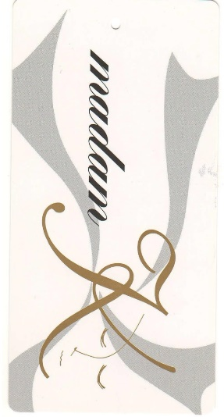
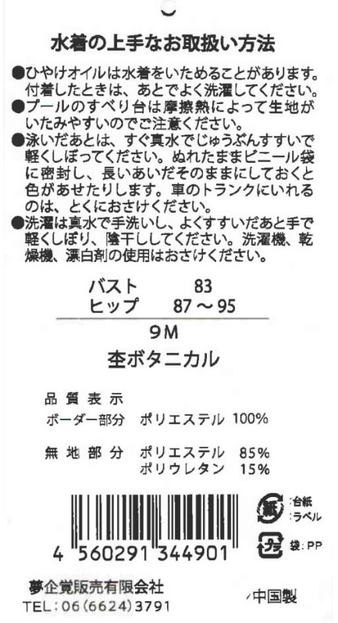
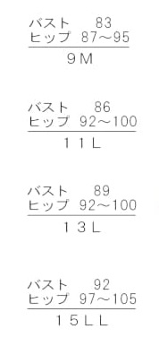
 |  | ※マダムK 白ベースで作成をお願い致します。

 |  | 〈納品先〉 | 夢企覚販売有限会社
 |  |  | 〒546-0043
 |  |  | 大阪市東住吉区駒川3-22-17
 |  |  | ＴＥＬ 06-6624-3791

 |  | 〈納 期〉 | ２０２０年１月２９日（水）着指定。

 |  | 品質表示
 |  | ボーダー部分 ポリエステル100％
 |  | 無地部分 ポリエステル85％、ポリウレタン15％

 |  |  | ※リサイクルマークを入れてください。

 |  |  | 夢企覚販売有限会社 西田

下げ札数量 キュロレギ
 |  |  |  |  | 2019-04-19
㈱ナニワネーム 御中

 | 下記内容にて、下げ札の発注を致します。
 | 宜しくお願い致します。
 | 下げ札数量明細
サイズ表記 | M | L | LL | 3L | 4L | 計
ハイウエスト10分丈（YMN18003） | 180 | 160 | 60 | 150 | 50 | 600
総数 | 180 | 160 | 60 | 150 | 50 | 600

※マダムK 黒ベースで作成をお願い致します。
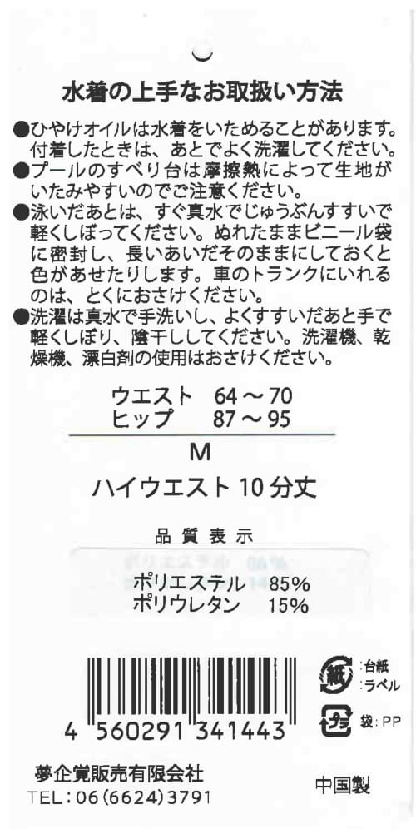
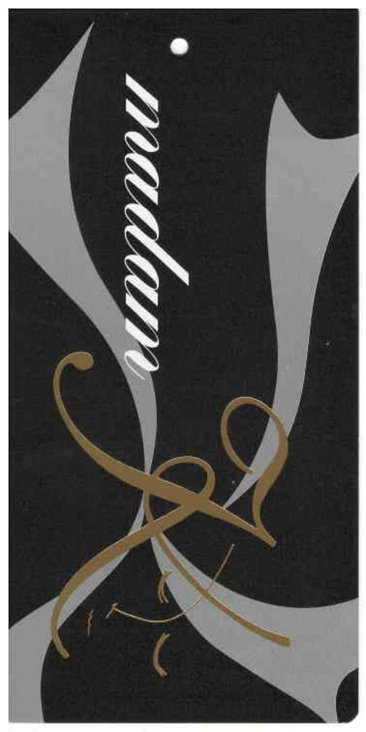

 |  | 〈納品先〉 | 株式会社上杉 製品部 山本様宛
 |  |  | 〒111-0041
 |  |  | 東京都台東区元浅草1-5-7
 |  |  | ＴＥＬ 03-5806-3003

 |  | 〈納 期〉 | 最短納期でお願いします。
 |  |  |  |  | ※JANコードは別紙参照してください。
 |  | 品質表示 |  |  | ※リサイクルマークを入れてください。
 |  | ポリエステル85％、ポリウレタン15％

 |  |  |  |  | 夢企覚販売有限会社 西田

下げ札数量 体型カバーフィットネス
㈱ナニワネーム 御中 |  |  |  |  | 2026-06-18
 | 下記内容にて、下げ札の発注を致します。
 | 宜しくお願い致します。
 | 下げ札数量明細
サイズ表記 | 9M | 11L | 13L | 15LL | 17LL | 計
ブラックベース | 25 | 125 | 125 | 75 | 75 | 425
グレーベース | 45 | 95 | 85 | 55 | 45 | 325
総数 | 70 | 220 | 210 | 130 | 120 | 750

※マダムK 黒ベースで作成をお願い致します。
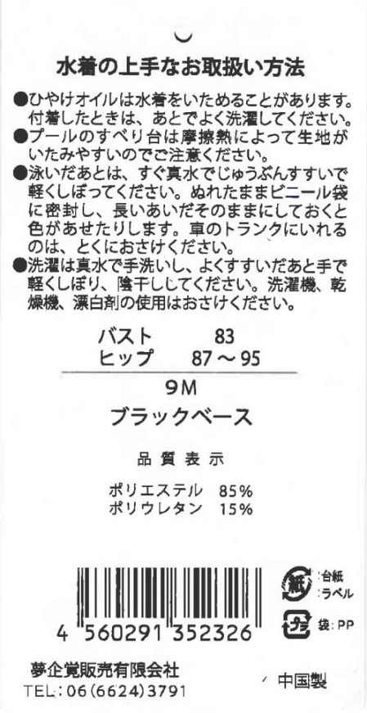
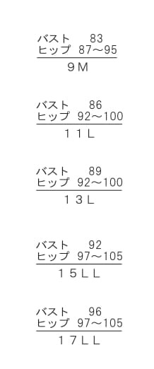
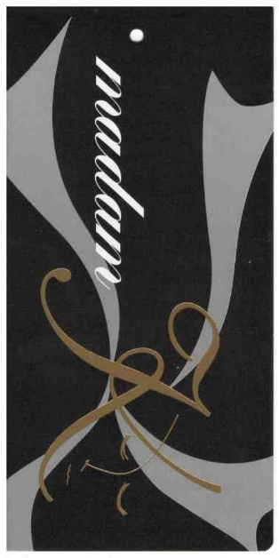
 |  |  | 〈納品先〉 | 夢企覚販売有限会社
 |  |  |  | 〒546-0043
 |  |  |  | 大阪市東住吉区駒川3-22-17
 |  |  |  | ＴＥＬ 06-6624-3791

 |  |  | 〈納 期〉 | 最短納期でお願いします。
 |  |  |  | 納期のご連絡をお願いします。
 |  |  | 品質表示
 |  |  | ポリエステル85％、ポリウレタン15％

 |  |  | ※JANコードは別紙参照してください。
 |  |  | ※リサイクルマークを入れてください。

 |  |  |  | 夢企覚販売有限会社 西田

ニッセン下げ札数量 (4)
 | 発 注 書 |  |  |  |  |  |  | 2026-06-18

㈱ナニワネーム 御中
 | 下記内容にて、下げ札の発注を致します。
 | 宜しくお願い致します。
 | 下げ札数量明細
サイズ表記 | M | L | LL | 3L | 4L | 5L | 6L | 8L | 10L | 計
 |  |  |  |  |  |  |  |  |  | 0
ボトムス | 30 | 45 | 60 | 125 | 35 | 95 | 105 | 75 | 30 | 600
 |  |  |  |  |  |  |  |  |  | 0
総数 | 30 | 45 | 60 | 125 | 35 | 95 | 105 | 75 | 30 | 600

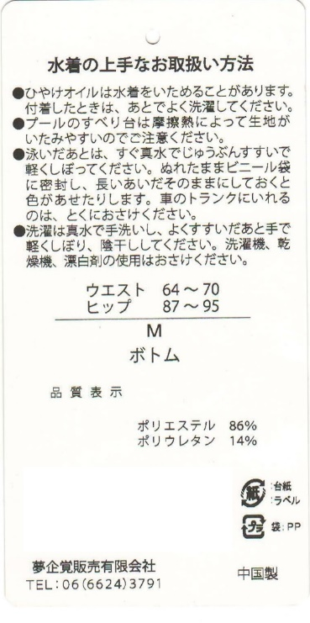
 |  |  |  | ※マダムK 黒ベースで作成をお願い致します。

 |  |  |  | 〈納品先〉 | 株式会社上杉 製品部 山本様宛
 |  |  |  |  | 〒111-0041
 |  |  |  |  | 東京都台東区元浅草1-5-7
 |  |  |  |  | ＴＥＬ 03-5806-3003

 |  |  |  | 〈納 期〉 | 最短納期でお願い致します。
 |  |  |  |  | 納期をお知らせください。

 |  |  |  | ※JANコードは不要です。

 |  |  |  | 品質表示
 |  |  |  | ポリエステル86％、ポリウレタン14％

 |  |  |  |  |  |  | 夢企覚販売有限会社 西田

セシール下げ札オールインワン
㈱ナニワネーム 御中 |  |  |  |  | 2026-06-18

下記内容にて、下げ札の発注を致します。宜しくお願い致します。
 | 下げ札数量明細
サイズ表記 | 9Ｍ | 11Ｌ | 13Ｌ | 15ＬＬ |  | 計
Bikatsu Keikaku | 165 | 185 | 155 | 115 |  | 620
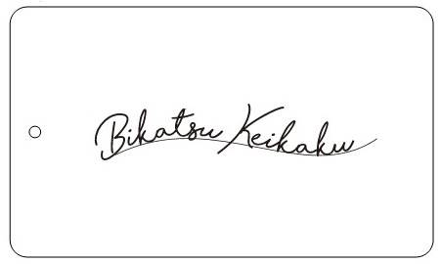
 |  | ※ロット１０００枚のうち６２０枚お願いします。残りは後日お願い致します。

 |  | 〈納品先〉 | 夢企覚販売有限会社
 |  |  | 〒546-0043
 |  |  | 大阪市東住吉区駒川3-22-17
 |  |  | ＴＥＬ 06-6624-3791
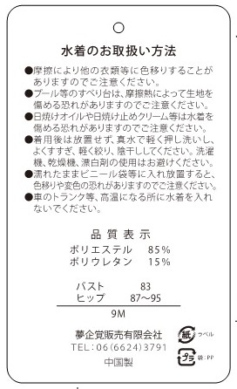
 |  | 〈納 期〉 | 最短納期でお願い致します。
 |  |  | 納期をお知らせください。
 |  | 品質表示
 |  | ポリエステル 85％
 |  | ポリウレタン 15％

 |  |  | ※リサイクルマークを入れてください。

 |  |  | 夢企覚販売有限会社 西田

